Mapa
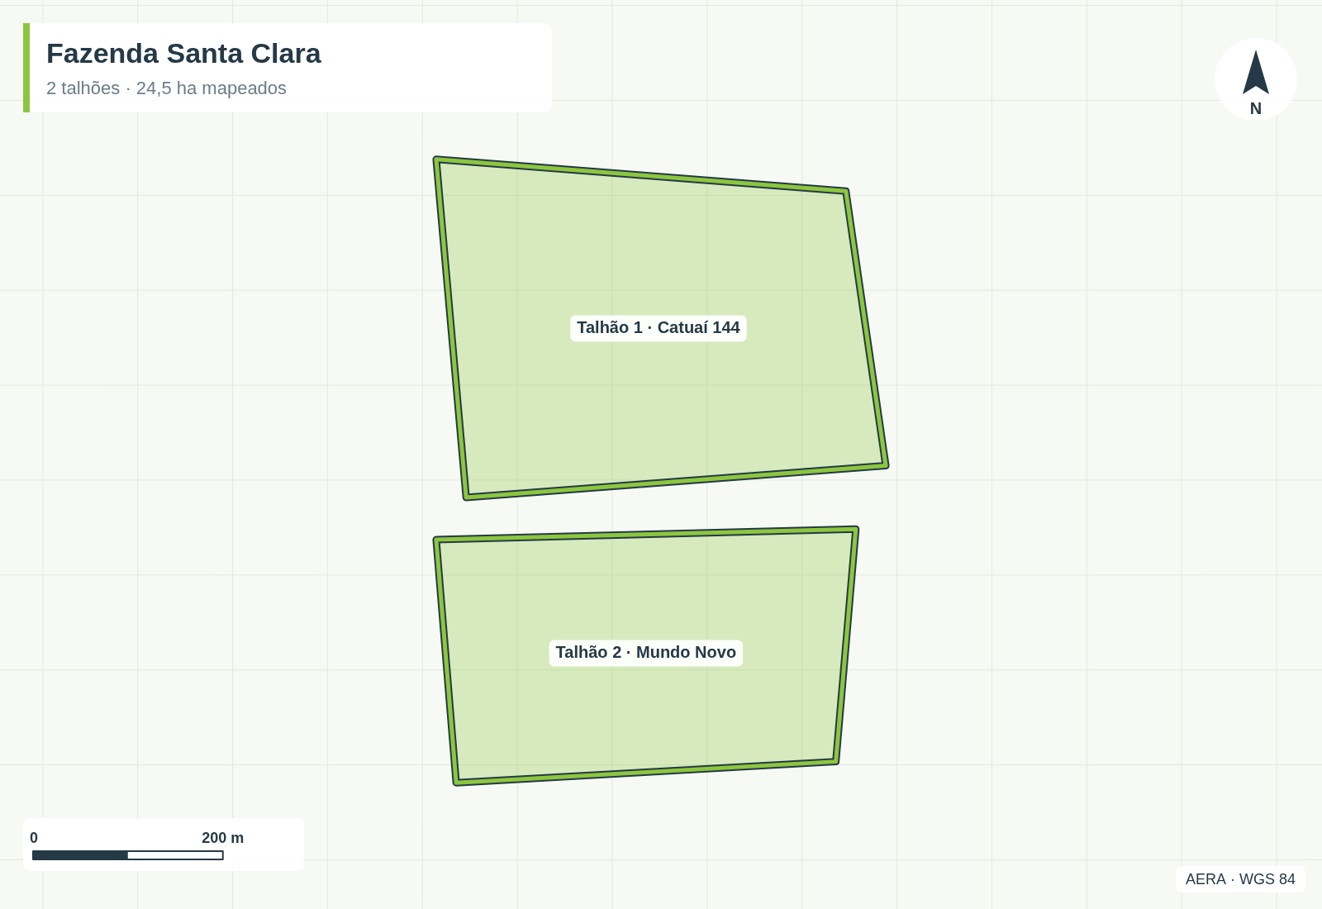
Mapa dos talhões
Fazenda Santa Clara · José Almeida · gerado em 26/09/2026, 22:27

